Sheet1
BOM 表分類 category | 【E-BOM】 | 【C-MBOM】 | 【P-MBOM】 | 【O-MBOM】
 | -Engineering-BOM- | -Conditional-MBOM- | -Production-MBOM- | -Optimal-MBOM-
BOM表特性 | ((Constitutive BOM)) | ((Completed but Conditional BOM)) | ((Conditional BOM)) (Full Completed and No Conditional BOM) | ((Competitive BOM))
代碼表示 code | 【0】 | 【1】 | 【2】 | 【3】
完成時機 stage | EVT~DVT | DVT~PVT | NPI~FCST | Safe-Launch(MP後1.5月內)
狀態說明 status | 1). 各階BOM表仍建置中 BOM is under build up 2). 相關零件正跑承認 Material is under approval | 1). 單階/全階BOM表零件建置齊全 Part of BOM is under build up 2). 部份零件尚在跑承認流程 Material is under approval | 1). 整階BOM表零件建置已齊全 BOM is done 2). 全部零件都已跑完全部流程 Material is approved | 1). 整階BOM(包括替代料零件)都建置齊全 BOM is done including substitude one 2). 全部零件(包括替代料零件)都跑完承認流程 Material is approved including substitude one
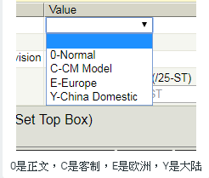 BOM Type Model

